Millenium
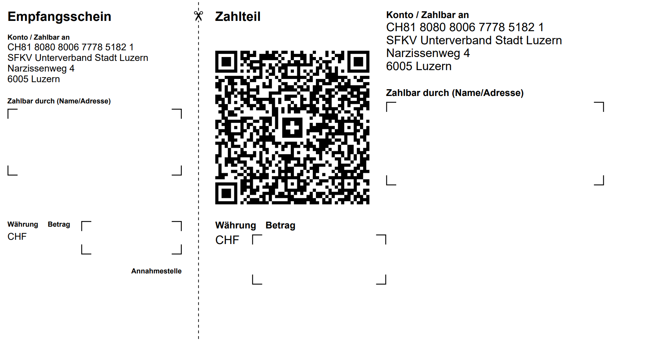
SFKV Unterverband Stadt Luzern - Gastklub |  |  |  |  | Anmeldung Sportjahr 2026

Klubname |  |  | Präsident:in |  |  |  | É
Kategorie |  |  | Kassier:in
Unterverband |  |  | Heimbahn

Mitglied | Kat | Name/Vorname | Adresse |  | E-Mail-Adresse

Klub-Mitglieder

Einzelkegler

Bemerkungen

Mit Klubwertung |  |  | ankreuzen, wenn ja |  |  | (X)

Startzeiten bei den Meisterschaften wie bisher |  |  |  | ja |  | (X)
Neue Startzeiten gewünscht

Anmeldung bis 07.12.2024 an Charly Scherer |  |  |  | eMail | charlyscherer@gmail.com

